表2-50（1）
表２－50（1） 県内の公共用水域の測定地点図（全体図）

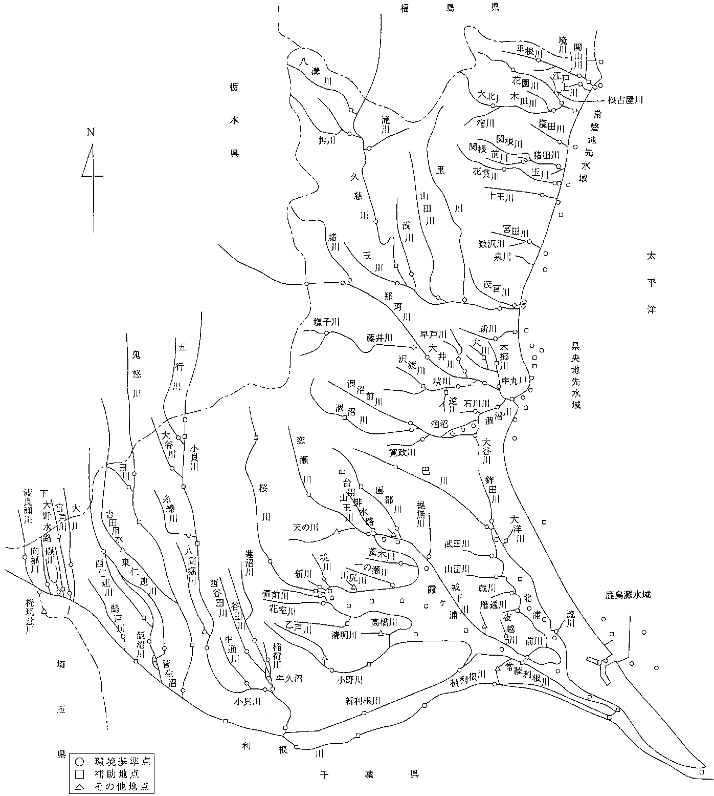

鮎川

表2-50(2①)
表２－50（2） 県内の公共用水域の測定地点図（水系別①）

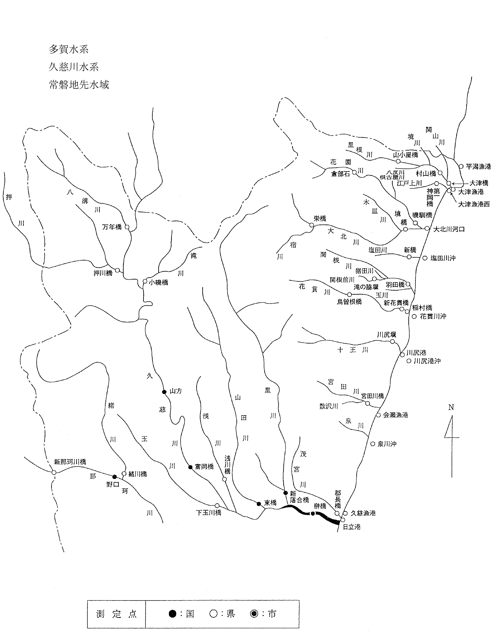

鮎川

大橋

表2-50（3②）
表２－50（3） 県内の公共用水域の測定地点図（水系別②）

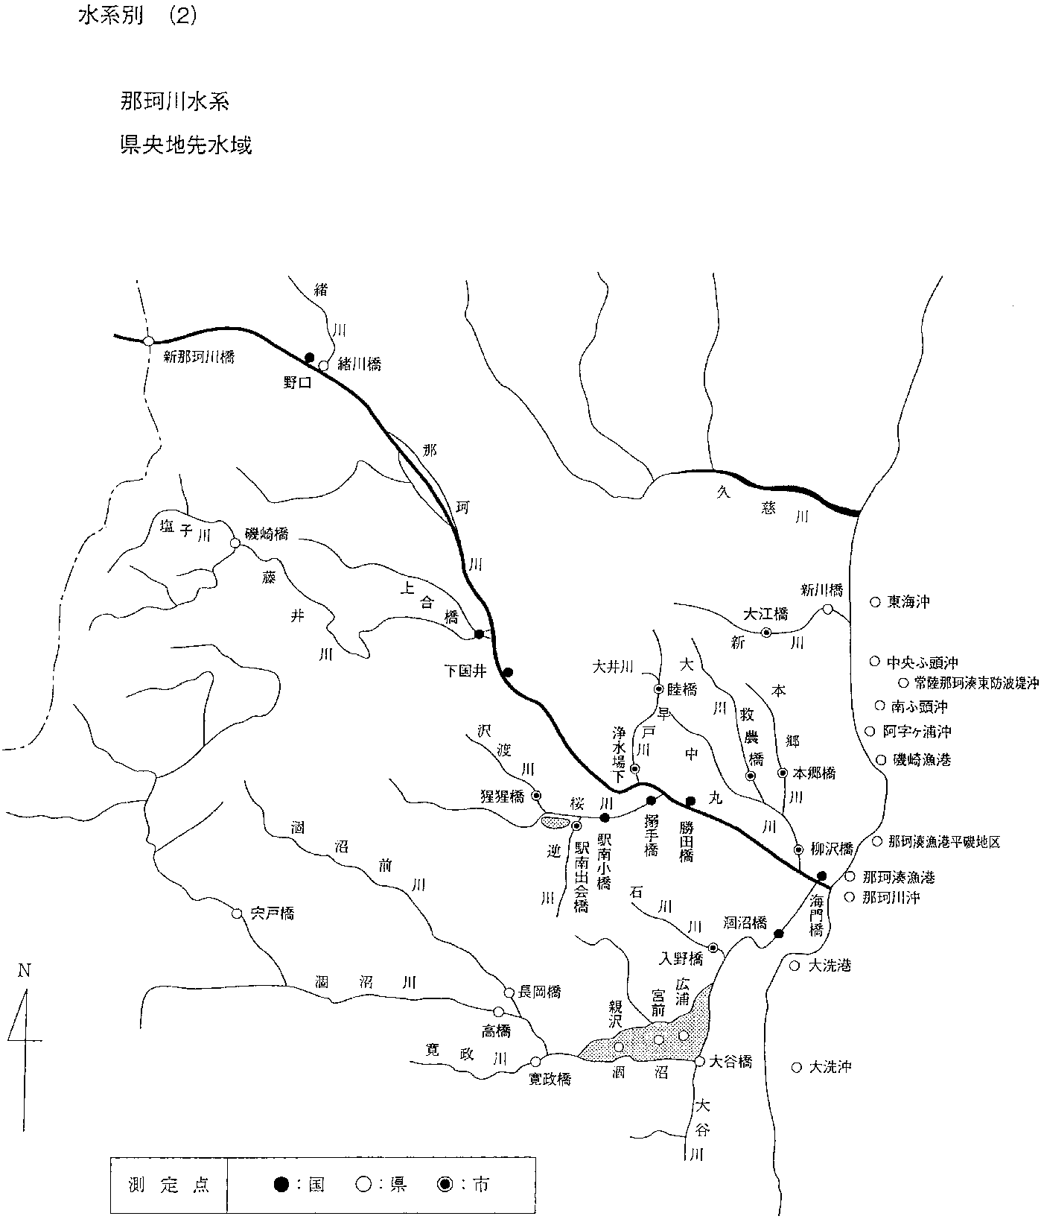

小高橋

表2-50（4③）
表２－50（4） 県内の公共用水域の測定地点図（水系別③）

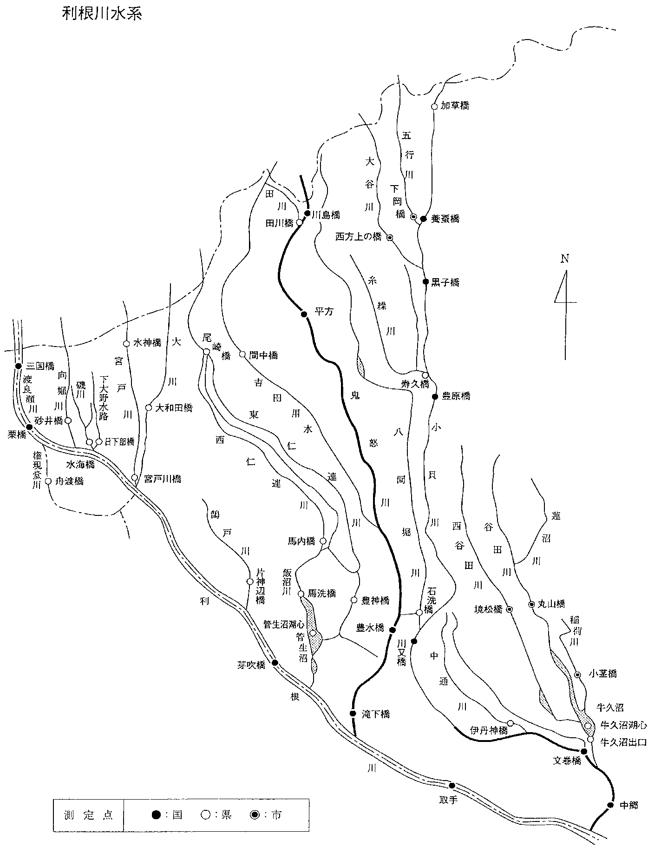

新川島橋

表2-50(5④）
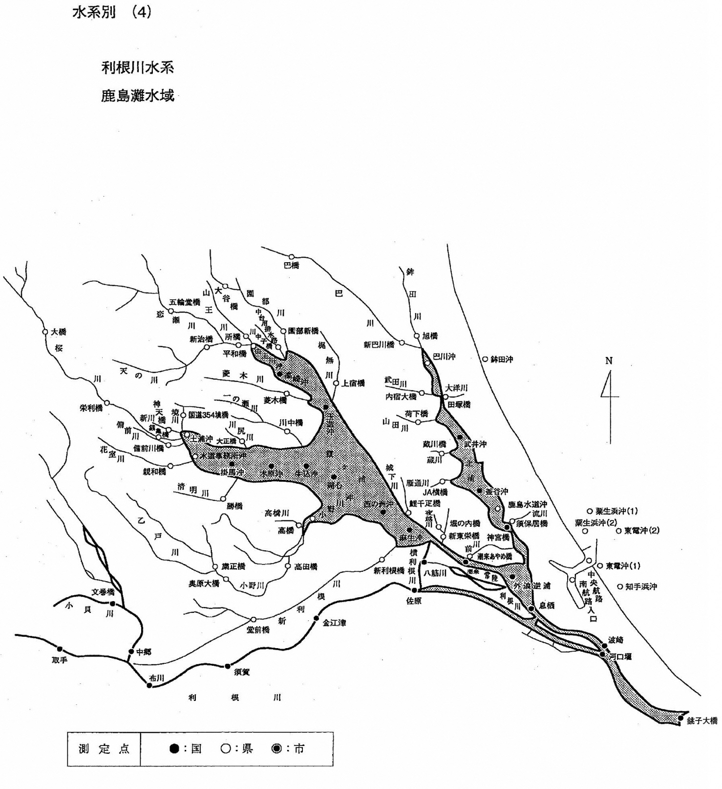
表２－50（5） 県内の公共用水域の測定地点図（水系別④）

表2-58（1）
別紙様式 １
別紙様式 １
表２－58(1) 水質汚濁防止法上の特定事業場数調べ(令和7年度)
水濁法施行令別表第一の号番号 | 特定事業場（水濁法第５条第１項又は第２項の届出を要するもの） |  |  |  |  |  | 第５条第３項 有害物質使用特定事業場 | 合計
 | 一日当たり の平均排水量 50m3以上の 事業場 |  |  | 一日当たりの 平均排水量 50m3未満の 事業場
 |  | うち、有害物 質使用特定 事業場 |  |  | うち、有害物 質使用特定 事業場
 |  |  | うち、地下浸 透をしている 事業場 |  |  | うち、地下浸 透をしている 事業場
1 | 0 | 0 | 0 | 0 | 0 | 0 |  | 0
1の2 | 17 | 4 | 0 | 1316 | 0 | 2 |  | 1333
2 | 25 | 2 | 0 | 50 | 1 | 0 |  | 75
3 | 24 | 0 | 0 | 287 | 0 | 0 |  | 311
4 | 13 | 0 | 0 | 91 | 0 | 1 |  | 104
5 | 9 | 2 | 0 | 54 | 0 | 0 |  | 63
6 | 0 | 0 | 0 | 0 | 0 | 0 |  | 0
7 | 0 | 0 | 0 | 0 | 0 | 0 |  | 0
8 | 1 | 0 | 0 | 31 | 0 | 0 |  | 32
9 | 7 | 0 | 0 | 24 | 0 | 0 |  | 31
10 | 11 | 6 | 0 | 53 | 1 | 0 |  | 64
11 | 3 | 0 | 0 | 10 | 0 | 0 |  | 13
12 | 1 | 0 | 0 | 6 | 0 | 0 |  | 7
13 | 0 | 0 | 0 | 0 | 0 | 0 |  | 0
14 | 0 | 0 | 0 | 0 | 0 | 0 |  | 0
15 | 1 | 0 | 0 | 0 | 0 | 0 |  | 1
16 | 6 | 0 | 0 | 36 | 0 | 0 |  | 42
17 | 10 | 0 | 0 | 379 | 0 | 0 |  | 389
18 | 1 | 0 | 0 | 0 | 0 | 0 |  | 1
18の2 | 8 | 0 | 0 | 16 | 0 | 1 |  | 24
18の3 | 1 | 0 | 0 | 0 | 0 | 0 |  | 1
19 | 2 | 1 | 0 | 16 | 0 | 0 |  | 18
20 | 1 | 0 | 0 | 0 | 0 | 0 |  | 1
21 | 0 | 0 | 0 | 0 | 0 | 0 |  | 0
21の2 | 0 | 0 | 0 | 6 | 0 | 0 |  | 6
21の3 | 0 | 0 | 0 | 2 | 0 | 0 |  | 2
21の4 | 0 | 0 | 0 | 0 | 0 | 0 |  | 0
22 | 0 | 0 | 0 | 8 | 3 | 0 |  | 8
23 | 5 | 2 | 0 | 2 | 0 | 0 |  | 7
23の2 | 2 | 0 | 0 | 18 | 0 | 0 |  | 20
24 | 0 | 0 | 0 | 4 | 1 | 0 |  | 4
25
26 | 1 | 0 | 0 | 0 | 0 | 0 |  | 1
27 | 10 | 7 | 0 | 15 | 10 | 0 |  | 25
28 | 1 | 0 | 0 | 0 | 0 | 0 |  | 1
29 | 0 | 0 | 0 | 0 | 0 | 0 |  | 0
30 | 1 | 0 | 0 | 3 | 1 | 0 |  | 4
31 | 2 | 2 | 0 | 0 | 0 | 0 |  | 2
32 | 2 | 2 | 0 | 0 | 0 | 0 |  | 2
33 | 12 | 5 | 0 | 26 | 2 | 0 |  | 38
34 | 2 | 1 | 0 | 3 | 0 | 0 |  | 5
35 | 0 | 0 | 0 | 0 | 0 | 0 |  | 0
36 | 0 | 0 | 0 | 1 | 0 | 0 |  | 1
37 | 1 | 0 | 0 | 5 | 2 | 0 |  | 6
38 | 0 | 0 | 0 | 0 | 0 | 0 |  | 0
38の2 | 0 | 0 | 0 | 2 | 0 | 0 |  | 2
39 | 0 | 0 | 0 | 1 | 0 | 0 |  | 1
40 | 0 | 0 | 0 | 0 | 0 | 0 |  | 0
41 | 0 | 0 | 0 | 4 | 0 | 0 |  | 4
42 | 0 | 0 | 0 | 0 | 0 | 0 |  | 0
43 | 0 | 0 | 0 | 0 | 0 | 0 |  | 0
44 | 0 | 0 | 0 | 0 | 0 | 0 |  | 0
45 | 0 | 0 | 0 | 0 | 0 | 0 |  | 0
46 | 12 | 7 | 0 | 15 | 5 | 0 |  | 27
47 | 9 | 3 | 0 | 3 | 2 | 0 |  | 12
48 | 0 | 0 | 0 | 2 | 1 | 0 |  | 2
49 | 0 | 0 | 0 | 0 | 0 | 0 |  | 0
50 | 0 | 0 | 0 | 1 | 1 | 0 |  | 1
 |  |  | 0 | 0 | 0 | 0

表2-58（2）
別紙様式 １
別紙様式 １
表２－58(2) 水質汚濁防止法上の特定事業場数調べ(令和7年度)
水濁法施行令別表第一の号番号 | 特定事業場（水濁法第５条第１項又は第２項の届出を要するもの） |  |  |  |  |  | 第５条第３項 有害物質使用特定事業場 | 合計
 | 一日当たり の平均排水量 50m3以上の 事業場 |  |  | 一日当たりの 平均排水量 50m3未満の 事業場
 |  | うち、有害物 質使用特定 事業場 |  |  | うち、有害物 質使用特定 事業場
 |  |  | うち、地下浸 透をしている 事業場 |  |  | うち、地下浸 透をしている 事業場
51 | 1 | 1 | 0 | 0 | 0 | 0 |  | 1
51の2 | 4 | 1 | 0 | 2 | 0 | 0 |  | 6
51の3 | 1 | 0 | 0 | 0 | 0 | 0 |  | 1
52 | 0 | 0 | 0 | 0 | 0 | 0 |  | 0
53 | 4 | 3 | 0 | 19 | 6 | 0 |  | 23
54 | 2 | 0 | 0 | 91 | 0 | 1 |  | 93
55 | 6 | 0 | 0 | 71 | 0 | 1 |  | 77
56 | 0 | 0 | 0 | 2 | 2 | 0 |  | 2
57 | 0 | 0 | 0 | 0 | 0 | 0 |  | 0
58 | 0 | 0 | 0 | 3 | 0 | 0 |  | 3
59 | 1 | 0 | 0 | 16 | 0 | 0 |  | 17
60 | 1 | 0 | 0 | 112 | 0 | 0 |  | 113
61 | 3 | 2 | 0 | 3 | 0 | 0 |  | 6
62 | 8 | 8 | 0 | 17 | 13 | 0 |  | 25
63 | 21 | 15 | 0 | 52 | 10 | 0 |  | 73
63の2 | 0 | 0 | 0 | 1 | 0 | 0 |  | 1
63の3 | 2 | 1 | 0 | 1 | 0 | 0 |  | 3
64 | 0 | 0 | 0 | 1 | 0 | 0 |  | 1
64の2 | 9 | 1 | 0 | 16 | 0 | 0 |  | 25
65 | 50 | 32 | 0 | 145 | 52 | 0 |  | 195
66 | 14 | 13 | 0 | 33 | 26 | 0 |  | 47
66の2 | 1 | 0 | 0 | 2 | 0 | 0 |  | 3
66の3 | 25 | 0 | 0 | 1179 | 0 | 3 |  | 1,204
66の4 | 7 | 0 | 0 | 42 | 0 | 0 |  | 49
66の5 | 9 | 0 | 0 | 15 | 0 | 0 |  | 24
66の6 | 24 | 0 | 1 | 92 | 0 | 0 |  | 116
66の7 | 0 | 0 | 0 | 0 | 0 | 0 |  | 0
66の8 | 0 | 0 | 0 | 1 | 0 | 0 |  | 1
67 | 12 | 0 | 0 | 563 | 13 | 1 |  | 575
68 | 0 | 0 | 0 | 26 | 4 | 0 |  | 26
68の2 | 9 | 0 | 0 | 15 | 0 | 0 |  | 24
69 | 7 | 0 | 0 | 0 | 0 | 0 |  | 7
69の2 | 0 | 0 | 0 | 1 | 0 | 0 |  | 1
69の3
70 | 0 | 0 | 0 | 0 | 0 | 0 |  | 0
70の2 | 1 | 1 | 0 | 16 | 0 | 0 |  | 17
71 | 1 | 0 | 0 | 995 | 0 | 0 |  | 996
71の2 | 10 | 4 | 0 | 96 | 25 | 0 |  | 106
71の3 | 0 | 0 | 0 | 27 | 2 | 0 |  | 27
71の4 | 2 | 0 | 0 | 5 | 0 | 0 |  | 7
71の5 | 2 | 2 | 0 | 16 | 16 | 0 |  | 18
71の6 | 0 | 0 | 0 | 0 | 0 | 0 |  | 0
72 | 264 | 1 | 0 | 34 | 0 | 0 |  | 298
73 | 39 | 1 | 0 | 0 | 0 | 0 |  | 39
74 | 5 | 1 | 0 | 5 | 1 | 0 |  | 10
(みなし)指定地域特定施設 | 27 | 0 | 0 | 101 | 0 | 0 |  | 128
合計 | 773 | 131 | 1 | 6,306 | 200 | 10 | 11 | 7,079
※水質汚濁防止法政令市（水戸市，つくば市）の特定事業場数は除く。

